Этап 2. КЭ и ГЗ


* Можно добавлять и удалять строки в группах проверок. Количество строк в шаблоне не отражает количество классов эквивалетности.
** В поля «Откуда» и «Куда» можно вводить только ограниченное количество адресов из таблицы в требованиях: Усачева, 3; Комсомольский проспект, 18; Зубовский бульвар, 37; М. Пироговская, 25; Хамовнический Вал, 34; Фрунзенская набережная, 46; 3-я Фрунзенская улица, 12. Используй их в качестве тестовых данных.

Группа проверок* | Название класса | Границы | Тестовые данные внутри класса (содержимое поля) | Тестовые данные на границах (содержимое поля) | Пояснение и оптимизации
Время начала поездки. Часы | Числа от 0 до 9 | 0, 9 | 5 | -1, 0, 1 8, 9, 10
 | Числа от 10 до 23 | 2025-10-23 | 15 | 9, 10, 11 22, 23, 24
 | Числа меньше 0 | -1 | -10 | -2, -1, 0
 | Числа от 24 | 24 | 50 | 23, 24, 25
 | Буквы | - | 1у | -
 | Дроби | - | 10,5 | -
 | Спец.символы | - | 10№ | -
 | Пробел | - | " 5" | -
 | Пустое поле | - | пустая строка | -
 | Заполненное поле | - | 15 | -
Группа проверок | Название класса | Границы | Тестовые данные внутри класса (содержимое поля) | Тестовые данные на границах (содержимое поля) | Пояснение и оптимизации
Время начала поездки. Минуты | Числа от 0 до 9 | 0, 9 | 5 | -1, 0, 1 8, 9, 10
 | Числа от 10 до 59 | 10, 59 | 30 | 9, 10, 11 58,59,60
 | Числа меньше 0 | -1 | -10 | -2, -1, 0
 | Числа от 60 | 60 | 85 | 59, 60, 61
 | Буквы | - | 1у | -
 | Дроби | - | 10,5 | -
 | Спец.символы | - | 5% | -
 | Пробел | - | " 5" | -
 | Пустое поле | - | пустая строка | -
 | Заполненое поле | - | 15 | -
Группа проверок | Название класса | Границы | Тестовые данные внутри класса (содержимое поля) | Тестовые данные на границах (содержимое поля) | Пояснение и оптимизации
Поле ввода адреса. Откуда | Фиксированные адреса | - | Усачева, 3 | -
 | Пробелы перед адресом | - | " Усачева, 3" | -
 | Пробелы после адреса | - | "Усачева, 3 " | -
 | Пустое поле | - | пустое поле | -
 | Невалидный адреса | - | Усачева, 8 | -
 |  | - |  | -
 |  | - |  | -
 |  | - |  | -
 |  | - |  | -
 |  | - |  | -
 |  | - |  | -
 |  | - |  | -
 |  | - |  | -
 |  | - |  | -
 |  | - |  | -
 |  | - |  | -
 |  | - |  | -
 |  | - |  | -
 |  | - |  | -
 |  | - |  | -
 |  | - |  | -
 |  | - |  | -
 |  | - |  | -
 |  | - |  | -
Группа проверок | Название класса | Границы | Тестовые данные внутри класса (содержимое поля) | Тестовые данные на границах (содержимое поля) | Пояснение и оптимизации
Поле ввода адреса. Куда | Фиксированные адреса | - | Усачева, 3 | -
 | Пробелы перед адресом | - | " Усачева, 3" | -
 | Пробелы после адреса | - | "Усачева, 3 " | -
 | Пустое поле | - | пустое поле | -
 | Невалидный адреса | - | Усачева, 8 | -
 |  | - |  | -
 |  | - |  | -
 |  | - |  | -
 |  | - |  | -
 |  | - |  | -
 |  | - |  | -
 |  | - |  | -
 |  | - |  | -
 |  | - |  | -
 |  | - |  | -
 |  | - |  | -
 |  | - |  | -
 |  | - |  | -
 |  | - |  | -
 |  | - |  | -
 |  | - |  | -
 |  | - |  | -
 |  | - |  | -
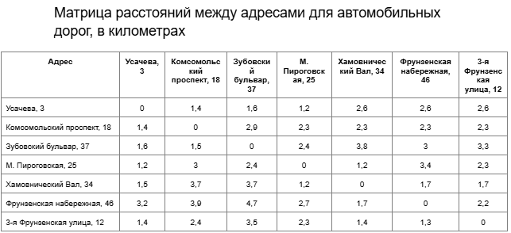
 |  | - |  | -
Группа проверок | Название класса | Границы | Тестовые данные внутри класса (содержимое поля) | Тестовые данные на границах (содержимое поля) | Пояснение и оптимизации
Расстояние между адресами | Расстояние больше 0 (4,7км) | (0, 4,7) | Фрунзенская набережная, 46 - Зубовский бульвар, 37 (4,7км) | -
 | Расстояние равно 0 | 0 | Усачева, 3 - Усачева, 3 (0км) | -
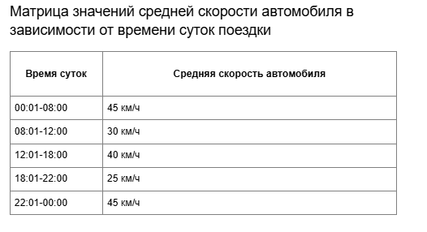
Время начала движения | Движение на своем авто во время 00:01-08:00 со скоростью 45км/ч | 00:01, 08:00 | 3:30:00 | -
 | Движение на своем авто во время 08:01-12:00 со скоростью 30км/ч | 08:01, 12:00 | 10:10:00 | -
 | Движение на своем авто во время 12:01-18:00 со скоростью 40км/ч | 12:01, 18:00 | 16:25:00 | -
 | Движение на своем авто во время 18:01-22:00 со скоростью 25км/ч | 18:01, 22:00 | 20:15:00 | -
 | Движение на своем авто во время 22:01-00:00 со скоростью 45км/ч | 22:01, 00:00 | 23:45:00 | -

